01_(YBIGTA) 프로젝트_기능명세서
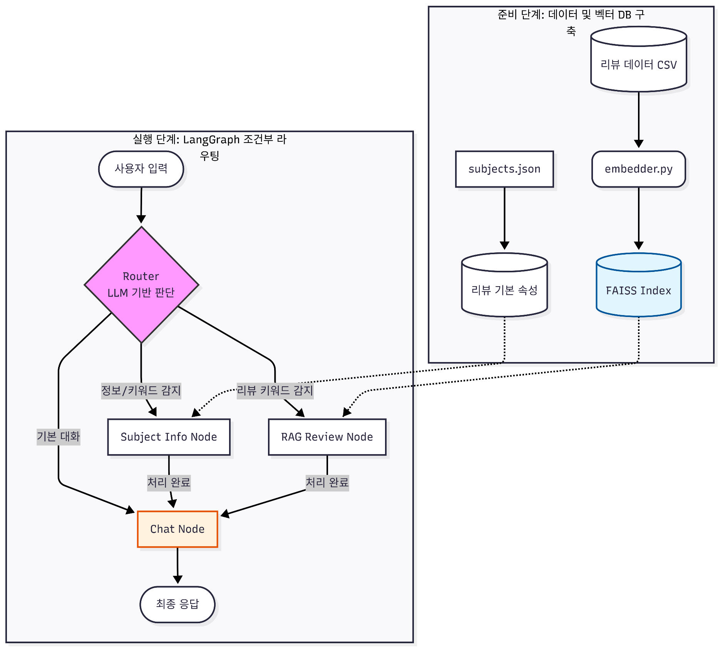
신입기수 교육세션 - RAG Agent 과제 명세서
프로젝트 목표

담당자
산출물 목록 | 프로젝트 코드 | 깃허브 주소 입력 바랍니다.
데이터셋 | 내용
 | 특징
전체 파이프라인 | 데이터 구축 | 단계 |  | 설명
 |  | Review Data Loader |  | CSV 형식의 리뷰 데이터 로딩
 |  | Subject Extractor |  | 리뷰의 기본 속성 정보 구조화
 |  | Solar/Custom Embedding |  | 리뷰 텍스트의 벡터화 처리
 |  | Vector DB 구축 |  | 유사도 검색을 위한 색인 생성
 | 사용자 시나리오 | User Query Input |  | 사용자 질문 수신
 |  | LLM Router |  | LangGraph 조건부 라우팅 판단
 |  | Subject Info Node |  | 특정 정보/키워드 기반 속성 조회
 |  | RAG Review Node |  | 벡터 DB 기반 유사 리뷰 검색
 |  | Chat Node |  | 검색된 정보 기반 최종 답변 생성
 |  | 대시보드 (Streamlit 등) |  | 요약, 유형, 유사사례, 로그 시각화
기능 명세서와 전체 파이프라인들은 과제에 맞게 수정바랍니다. / 로직은 Draw.io로 그려서 CSV와 README에 첨부바랍니다.
프로젝트 기능 명세서 | 시스템 구축 파이프라인 | # | 모듈 | 설명 | 입력 | 출력 | 비고
 |  | 1 | Review Data Loader | CSV 형식의 리뷰 데이터 로딩 | 리뷰 데이터 CSV | 원문 데이터
 |  | 2 | Subject Extractor | 리뷰의 기본 속성 정보 구조화 | subjects.json | 리뷰 기본 속성 DB
 |  | 3 | Solar/Custom Embedding | 리뷰 텍스트의 벡터화 처리 | embedder.py | 벡터 데이터
 |  | 4 | Vector DB 구축 | 유사도 검색을 위한 색인 생성 | FAISS Index | faiss.index 파일
 | 사용자 실시간 흐름 | # | 모듈 | 설명 | 입력 | 출력 | 비고
 |  | 1 | User Query Input | 사용자 질문 수신 | 텍스트 (질문) | 사용자 입력값
 |  | 2 | LLM Router | LangGraph 조건부 라우팅 판단 | 사용자 입력 | 분기 결정 (Path) | LLM 기반 판단
 |  | 3 | Subject Info Node | 특정 정보/키워드 기반 속성 조회 | 정보/키워드 | 객체 정보 | 리뷰 기본 속성 DB 참조
 |  | 4 | RAG Review Node | 벡터 DB 기반 유사 리뷰 검색 | 리뷰 키워드 | 관련 리뷰 컨텍스트 | FAISS Index 참조
 |  | 5 | Chat Node | 검색된 정보 기반 최종 답변 생성 | 처리 완료 데이터 | 최종 응답 | 대화 맥락 유지
 |  | 6 | 대시보드 (Streamlit 등) | 요약, 유형, 유사사례, 로그 시각화 | 전체 결과 | 웹 페이지
대시보드 구성 |  | 섹션 (Section) |  | 구성요소 (Component) | 예시 (Example)
 |  | 채팅 인터페이스 |  | 사용자 질의 (Query) | "오늘 롯데월드 자유이용권 가격이 얼마야?"
 |  | 채팅 인터페이스 |  | 챗봇 응답 (Answer) | "오늘 성인 기준 자유이용권은 62,000원입니다."

